关系图
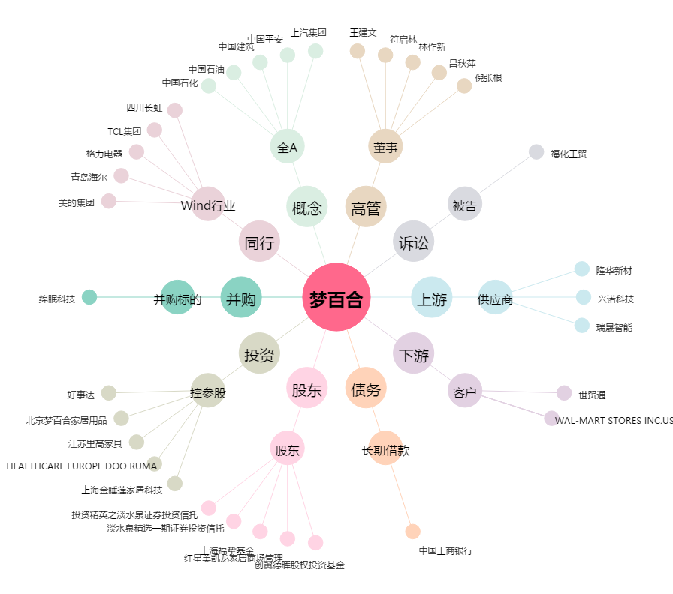
梦百合[603313.SH] - 关系概览图

